Budgetskema
 | Budgetskema for samarbejdsprojekter
 | Innovationskraft for Vand- og Miljøteknologi 2025-28

Projektnavn: |  |  | Projektansøger:
 | Budget fordelt pr. partner
BUDGET | Partner 1 | Partner 2 | Partner 3 | Partner 4 | Partner 5 | Totalbudget
 | [navn] | [navn] | [navn] | [navn] | [navn]
 | [cvr nr.] | [cvr nr.] | [cvr nr.] | [cvr nr.] | [cvr nr.]
 | [priv/off/gts] | [priv/off/gts] | [priv/off/gts] | [priv/off/gts] | [priv/off/gts]

Løn, standardsats 398 kr. pr. time (2025-sats) |  |  |  |  |  | - kr.
Overhead, 40% | - kr. | - kr. | - kr. | - kr. | - kr. | - kr.

Partnerbudget i alt | - kr. | - kr. | - kr. | - kr. | - kr. | - kr.
Udbetalt støtte (70%) | - kr. | - kr. | - kr. | - kr. | - kr. | - kr.
Egenfinansiering (30%) | - kr. | - kr. | - kr. | - kr. | - kr. | - kr.

Projekttimer | Partner 1 Timer | Partner 2 Timer | Partner 3 Timer | Partner 4 Timer | Partner 5 Timer | Timer i alt
Timer, standardsats 398 kr. pr. time (2025-sats) | - | - | - | - | - | -

Statsstøtte og De minimis: | Statsstøtte fordelt pr. partner
Udbetalt støtte er lig med statsstøtte og fordeles mellem private partnere efter de minimis forordningen | Partner 1 | Partner 2 | Partner 3 | Partner 4 | Partner 5 | Statsstøtte i alt
Fordeling af statsstøtten |  |  |  |  |  | - kr. | H18=H26
 |  |  |  |  |  | ja
Statsstøtte og De minimis:
En virksomhed kan modtage statsstøtte på op til 300.000 euro i en periode på tre regnskabsår.
En virksomhed kan modtaget flere mindre beløb, men det samlede beløb må aldrig overstige beløbesgrænsen for de minimisstøtte
Koncern og interesseforbundne virksomheder tæller som én virksomhed i forhold til beløbsgrænsen
Statsstøtten fordeles mellem de private partnere, der opnår en økonomisk fordel ved projektets resultater
Det er den enkelte virksomheds eget ansvar, at de minimisreglerne overholdes

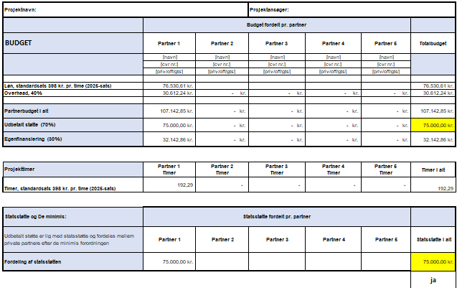
BUDGETEKSEMPEL

